Resumen
PRESUPUESTO DE CAMPAÑA · LUBRICACIÓN DE RECUPERACIÓN
Datos 02/01/2026 al 22/08/2026 · Base: órdenes de trabajo de mantenimiento (detalle_factura_ot)

Atenciones de mantenimiento | Ingreso total generado | Repuestos de lubricación únicos | Meses de data disponible
1893 | S/ 2,016,235.43 | 40 | 7.6

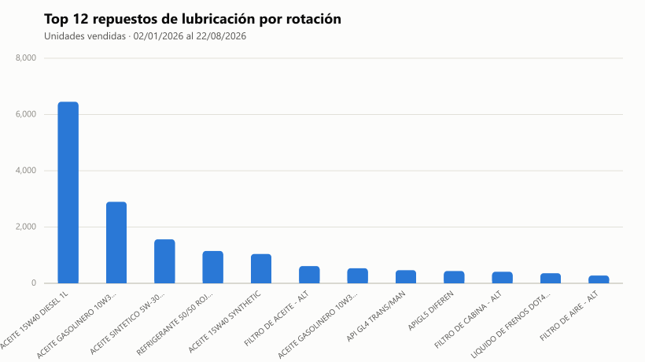

Qué es esto y qué NO es:
- Este sistema (facturación/OT) no tiene un módulo de almacén/inventario. No existe un dato de "stock físico disponible hoy" para cruzar aquí.
- En su lugar, "rotación" se calculó con el HISTORIAL DE VENTAS: cuántas veces y cuántas unidades se vendió cada repuesto de lubricación en lo que va del año.
- Esto te dice qué pedir/priorizar en almacén (lo que más rota), pero el conteo de unidades disponibles hoy debe confirmarlo el propio almacén.
- "Atenciones posibles por modelo" (hoja 4) es una PROYECCIÓN basada en el ritmo histórico de atenciones, no un límite real de stock.
- "Costo por servicio" (hoja 5) es el PRECIO DE VENTA promedio al cliente (con IGV) por nivel de mantenimiento (5,000 km, 10,000 km, etc.), no el costo interno/COGS: ese dato no está desglosado por línea en este sistema.

Marca y modelo
SEGMENTACIÓN POR MARCA Y MODELO
Atenciones de mantenimiento por sede · 02/01/2026 al 22/08/2026

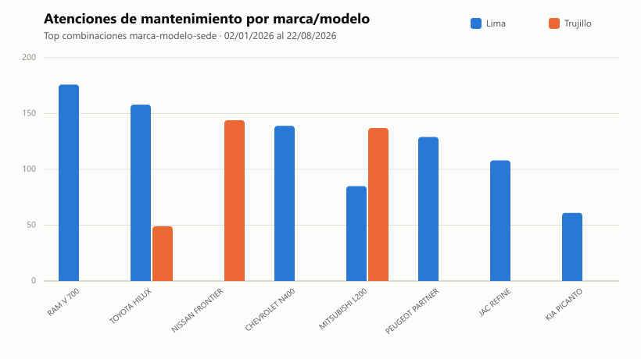
Sede | Marca | Modelo | Atenciones | Ingreso total | Ticket promedio
Lima | RAM | V 700 | 176 | S/ 152,961.88 | S/ 869.10
Lima | TOYOTA | HILUX | 158 | S/ 178,421.89 | S/ 1,129.25
Trujillo | NISSAN | FRONTIER | 144 | S/ 145,830.77 | S/ 1,012.71
Lima | CHEVROLET | N400 | 139 | S/ 106,502.44 | S/ 766.20
Trujillo | MITSUBISHI | L200 | 137 | S/ 167,777.28 | S/ 1,224.65
Lima | PEUGEOT | PARTNER | 129 | S/ 132,282.63 | S/ 1,025.45
Lima | JAC | REFINE | 108 | S/ 77,430.08 | S/ 716.95
Lima | MITSUBISHI | L200 | 85 | S/ 76,404.99 | S/ 898.88
Lima | KIA | PICANTO | 61 | S/ 55,781.91 | S/ 914.46
Trujillo | TOYOTA | HILUX | 49 | S/ 61,568.85 | S/ 1,256.51
Lima | FORD | RANGER | 39 | S/ 56,186.56 | S/ 1,440.68
Trujillo | NISSAN | URVAN | 38 | S/ 56,042.12 | S/ 1,474.79
Trujillo | RAM | V 700 | 38 | S/ 35,579.36 | S/ 936.30
Lima | GREAT WALL | WINGLE 5 | 36 | S/ 24,899.27 | S/ 691.65
Trujillo | PEUGEOT | PARTNER | 33 | S/ 37,268.36 | S/ 1,129.34
Lima | TOYOTA | RAV4 | 32 | S/ 32,499.76 | S/ 1,015.62
Trujillo | HYUNDAI | H100 TRUCK | 27 | S/ 22,640.58 | S/ 838.54
Lima | CHANGAN | NEW VAN | 25 | S/ 27,081.07 | S/ 1,083.24
Lima | NISSAN | FRONTIER | 25 | S/ 36,600.88 | S/ 1,464.04
Lima | HYUNDAI | ACCENT | 24 | S/ 15,373.59 | S/ 640.57
Lima | KIA | SOLUTO | 23 | S/ 15,465.89 | S/ 672.43
Trujillo | FORD | RANGER | 23 | S/ 20,689.36 | S/ 899.54
Lima | HYUNDAI | H100 TRUCK | 22 | S/ 18,734.62 | S/ 851.57
Lima | SUZUKI | APV | 21 | S/ 17,238.59 | S/ 820.89
Lima | HYUNDAI | STARIA | 19 | S/ 15,643.24 | S/ 823.33
Lima | KIA | K2500 | 19 | S/ 20,902.47 | S/ 1,100.13
Lima | KIA | CERATO | 18 | S/ 17,137.30 | S/ 952.07
Lima | MG | MG 5 | 18 | S/ 12,304.98 | S/ 683.61
Lima | TOYOTA | AVANZA | 17 | S/ 11,513.21 | S/ 677.25
Lima | SHINERAY | X30 | 16 | S/ 15,901.21 | S/ 993.83
Lima | SUZUKI | ALTO | 16 | S/ 15,399.90 | S/ 962.49
Lima | HONDA | PILOT | 15 | S/ 11,662.15 | S/ 777.48
Lima | NISSAN | URVAN | 12 | S/ 12,831.76 | S/ 1,069.31
Lima | HYUNDAI | CRETA | 12 | S/ 7,416.08 | S/ 618.01
Lima | TOYOTA | ETIOS | 12 | S/ 11,542.76 | S/ 961.90
Lima | TOYOTA | YARIS | 10 | S/ 7,985.36 | S/ 798.54
Lima | TOYOTA | 4RUNNER | 9 | S/ 6,698.98 | S/ 744.33
Trujillo | NISSAN | KICKS | 9 | S/ 6,158.73 | S/ 684.30
Lima | KIA | SONET | 8 | S/ 5,134.22 | S/ 641.78
Trujillo | GREAT WALL | POER | 8 | S/ 8,284.42 | S/ 1,035.55
Lima | PEUGEOT | BOXER | 8 | S/ 7,070.33 | S/ 883.79
Lima | KIA | SPORTAGE | 8 | S/ 5,151.08 | S/ 643.89
Lima | RENAULT | OROCH | 7 | S/ 5,789.41 | S/ 827.06
Trujillo | MAXUS | T60 | 7 | S/ 11,555.34 | S/ 1,650.76
Trujillo | HYUNDAI | NEW TUCSON | 7 | S/ 8,780.81 | S/ 1,254.40
Lima | CHERY | TIGGO 2 | 7 | S/ 4,888.54 | S/ 698.36
Lima | TOYOTA | FORTUNER | 6 | S/ 5,562.26 | S/ 927.04
Trujillo | NISSAN | VERSA | 6 | S/ 6,606.46 | S/ 1,101.08
Lima | NISSAN | X-TRAIL | 6 | S/ 4,989.35 | S/ 831.56
Lima | KIA | SELTOS | 6 | S/ 4,978.84 | S/ 829.81
Trujillo | KIA | SPORTAGE | 5 | S/ 3,880.07 | S/ 776.01
Trujillo | CHEVROLET | ONIX | 5 | S/ 3,555.16 | S/ 711.03
Trujillo | CHEVROLET | N400 | 5 | S/ 8,014.89 | S/ 1,602.98

